VERIFICA_STAFFE
COLLEGAMENTI RAPIDI |  |  |  |  |  | REVISION | R00 | R01 | R02
 |  |  |  |  |  | DATE | 2021-06-01
 |  |  |  |  |  | COMP. | MC/ADC/BA
 |  |  |  |  |  | NOTE

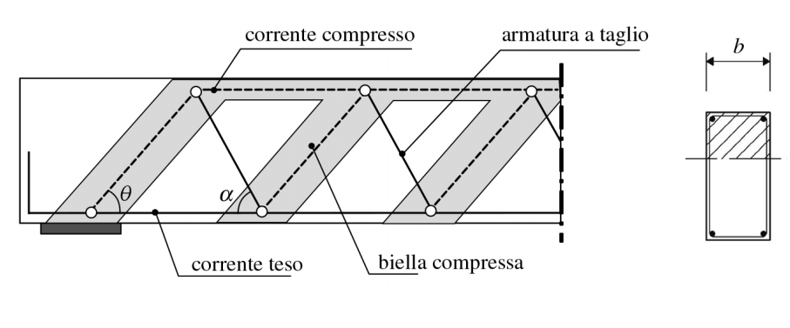
Verifica a taglio DM 17/01/18 - elementi armati a taglio |  |  |  | §4.1.2.3.5.2 |  |  |  |  |  | ϑ | cotg ϑ | VRsd | VRcd
 |  |  |  |  |  |  |  |  |  | 0 | 0.00 | 0.00 | 0.00
Calcestruzzo |  |  |  | C32/40 |  |  |  |  |  | 1 | 57.29 | 71569.19 | 160.90
Resistenza cubica caratteristica | Rck |  | [MPa] | 40.00 |  |  |  |  |  | 2 | 28.64 | 35773.69 | 321.61
Resistenza cilindrica caratteristica | fck |  | [MPa] | 32.00 |  |  |  |  |  | 3 | 19.08 | 23837.01 | 481.92
Coeff parziale sicurezza cls | γc |  | - | 1.50 |  |  |  |  |  | 4 | 14.30 | 17865.03 | 641.64
Resistenza cilindrica di progetto | fcd |  | [MPa] | 18.13 |  |  |  |  |  | 5 | 11.43 | 14278.93 | 800.59
Resistenza di snervamento di progetto armatura | fyd |  | [MPa] | 391 |  |  |  |  |  | 6 | 9.51 | 11885.77 | 958.56
 |  |  |  |  |  |  |  |  |  | 7 | 8.14 | 10174.28 | 1115.36
Azioni |  |  |  |  |  |  |  |  |  | 8 | 7.12 | 8888.84 | 1270.80
Taglio sollecitante | Vsd |  | [kN] | 96.30 |  |  |  |  |  | 9 | 6.31 | 7887.42 | 1424.69
Azione normale (>0 compressione) | Nsd |  | [kN] | 0.00 |  |  |  |  |  | 10 | 5.67 | 7084.82 | 1576.85
 |  |  |  |  |  |  |  |  |  | 11 | 5.14 | 6426.81 | 1727.09
Geometria sezione |  |  |  |  |  |  |  |  |  | 12 | 4.70 | 5877.24 | 1875.22
Larghezza reagente | bw |  | [mm] | 1000 |  | CELLE EDITABILI |  |  |  | 13 | 4.33 | 5411.07 | 2021.07
Altezza della sezione | h |  | [mm] | 1200 |  |  |  |  |  | 14 | 4.01 | 5010.45 | 2164.45
Copriferro | c |  | [mm] | 40 |  |  |  |  |  | 15 | 3.73 | 4662.25 | 2305.20
Altezza utile | d |  | [mm] | 1130 |  |  |  |  |  | 16 | 3.49 | 4356.63 | 2443.14
Diametro min armatura longitudinale | φmin |  | [mm] | 20 |  |  |  |  |  | 17 | 3.27 | 4086.10 | 2578.10
 |  |  |  |  |  | 0.66666666667 |  |  |  | 18 | 3.08 | 3844.78 | 2709.93
Staffatura |  |  |  |  |  | 6.13E-17 |  |  |  | 19 | 2.90 | 3628.07 | 2838.45
Classe di duttilità |  |  |  | ND |  | Passo minimo fuori zona critica | 4.1.6.1.1 |  |  | 20 | 2.75 | 3432.27 | 2963.51
Passo massimo secondo le NTC |  |  |  | 300 |  | 3 al metro | 333 | mm |  | 21 | 2.61 | 3254.39 | 3084.96
Diametro staffa | φ |  | [mm] | 20 |  | b | 838 | mm |  | 22 | 2.48 | 3091.99 | 3202.65
Numero braccia | nb |  | # | 2 |  | 0.8d | 904 | mm |  | 23 | 2.36 | 2943.04 | 3316.44
Sezione complessiva | Asw |  | [mm2] | 628.32 |  | 15Ø | 300 | mm | barre compresse | 24 | 2.25 | 2805.85 | 3426.19
Passo staffe | s |  | [mm] | 200 |  |  |  |  |  | 25 | 2.14 | 2679.01 | 3531.77
Inclinazione ferro | α |  | [°] | 90 |  | Passo minimo in zona critica | CD"A" | CD"B" |  | 26 | 2.05 | 2561.33 | 3633.04
 |  |  |  |  |  | b/3, b/2 | 333.3 | 500.0 |  | 27 | 1.96 | 2451.78 | 3729.89
Inclinazione puntone |  |  |  |  |  | 125mm;175mm | 125 | 175 |  | 28 | 1.88 | 2349.49 | 3822.19
Coefficiente riduttivo cls | ν | f'cd/fcd |  | 0.5 |  | 6Ømin;8Ømin | 120 | 160 |  | 29 | 1.80 | 2253.70 | 3909.84
Tensione media di compressione | σcp |  | MPa | 0.00 |  | 24Øst | 480 | 480 | rimossa | 30 | 1.73 | 2163.76 | 3992.72
Coefficiente azione assiale | αc | - |  | 1.00 |  |  |  |  |  | 31 | 1.66 | 2079.09 | 4070.74
% mecc. armatura trasversale | ωsw | (As·fyd)/(b·s·fcd) |  | 0.07 |  |  | ND | CD"A" | CD"B" | 32 | 1.60 | 1999.21 | 4143.80
Angolo di contemporanea crisi | ϑ* |  |  | 21.60 |  | passo minimo | 300.0 | 120.0 | 160.0 | 33 | 1.54 | 1923.67 | 4211.81
 | cotg ϑ* | radq(ν·αc/ωsw-1) |  | 2.53 |  | lunghezza zona critica | X | 1695 | 1130 | 34 | 1.48 | 1852.08 | 4274.69
 |  |  |  |  |  |  |  |  |  | 35 | 1.43 | 1784.11 | 4332.36
 |  |  |  |  |  |  |  |  |  | 36 | 1.38 | 1719.44 | 4384.75
 |  |  |  |  |  | α=90 quindi cotϑ determinato da formulazione |  |  |  | 37 | 1.33 | 1657.80 | 4431.80
$$V_{Rcd}=0,9·d·b_{w}α_{c}·f_{cd}^{′}·(ctgα+ctgθ)/(1+ctg^{2}θ)$$
 |  |  |  |  |  | cotg ϑ* | 2.5 |  |  | 38 | 1.28 | 1598.96 | 4473.45
 |  |  |  |  |  |  |  |  |  | 39 | 1.23 | 1542.69 | 4509.65
$${\text{V}}_{\text{Rsd}}\text{=0,9·}\text{d}\text{·}\frac{{\text{A}}_{\text{sw}}}{\text{s}}\text{·}{\text{f}}_{\text{yd}}\text{·(}\text{ctgα}\text{+}\text{ctgθ}\text{)·}\text{senα}$$
 |  |  |  |  |  |  |  |  |  | 40 | 1.19 | 1488.79 | 4540.36
 |  |  |  |  |  |  |  |  |  | 41 | 1.15 | 1437.09 | 4565.53 | LIMITI
 |  |  |  |  |  |  |  |  |  | 42 | 1.11 | 1387.43 | 4585.14 | 21.80 | 0.00
 |  |  |  |  |  |  |  |  |  | 43 | 1.07 | 1339.65 | 4599.17 | 21.80 | 4610.40
 |  |  |  |  |  |  |  |  |  | 44 | 1.04 | 1293.63 | 4607.59 | 45.00 | 0.00
 |  |  |  |  |  |  |  |  |  | 45 | 1.00 | 1249.24 | 4610.40 | 45.00 | 4610.40
Verifica a taglio |  |  |  | cotg ϑ*=2.5 |  |  |  |  |  | 46 | 0.97 | 1206.38 | 4607.59
Resistenza di calcolo a taglio-trazione | VRsd |  | [kN] | 3123.11 |  |  |  |  |  | 47 | 0.93 | 1164.94 | 4599.17
$${\text{V}}_{\text{Rcd}}\text{=0,9·}\text{d}\text{·}{\text{b}}_{\text{w}}{\text{α}}_{\text{c}}\text{·}{\text{f}}_{\text{cd}}^{\text{′}}\text{·(}\text{ctgα}\text{+}\text{ctgθ}\text{)/(1+}\text{ct}{\text{g}}^{\text{2}}\text{θ}\text{)}$$
Resistenza di calcolo a taglio-compressione | VRcd |  | [kN] | 3179.59 |  | f'cd | 0.5*fcd | 9.0666666667 | Mpa (N/mm2) | 48 | 0.90 | 1124.83 | 4585.14
 |  |  |  |  |  |  |  |  |  | 49 | 0.87 | 1085.95 | 4565.53
Sfruttamento |  | VEd / VRd |  | 3% |  |  |  |  |  | 50 | 0.84 | 1048.24 | 4540.36
 |  |  |  |  |  |  |  |  |  | 51 | 0.81 | 1011.62 | 4509.65
 |  |  |  |  |  |  |  |  |  | 52 | 0.78 | 976.02 | 4473.45
 |  |  |  |  |  |  |  |  |  | 53 | 0.75 | 941.37 | 4431.80
 |  |  |  |  |  |  |  |  |  | 54 | 0.73 | 907.63 | 4384.75
 |  |  |  |  |  |  |  |  |  | 55 | 0.70 | 874.73 | 4332.36
 |  |  |  |  |  |  |  |  |  | 56 | 0.67 | 842.63 | 4274.69
 |  |  |  |  |  |  |  |  |  | 57 | 0.65 | 811.27 | 4211.81
 |  |  |  |  |  |  |  |  |  | 58 | 0.62 | 780.61 | 4143.80
 |  |  |  |  |  |  |  |  |  | 59 | 0.60 | 750.62 | 4070.74

 |  |  |  |  | 0.00

